UI
 | UI

RESET
MENU
タイム 0:02,94

現在のUIのイメージは上の図の通りです。 下記でUIの仕様を説明します。

メニューボタン |  | クリックすることでメニュー画面を 開くことができるボタンです。 クリックだけでなくPキーや コントローラーのSTARTボタンでも 開けるようにし、それがわかるように メニューボタンの下に記載しておきます。

MENU
PUSH:START or P

リセットボタン |  | クリックすることでステージを やり直すことができるボタンです。 クリックだけでなくRキーや コントローラーのSERECTボタンでも やり直せるようにし、それがわかるように リセットボタンの下に記載しておきます。

SERECT

PUSH:SERECT or R

タイマー |  | カウントアップ方式のタイマーです。 一度クリアしたステージでのみ表示します。

タイム 0:02,94

メニュー
 | メニュー画面

紙のような
デザイン
チュートリアルを見る
ステージセレクトに戻る
メニュー
画面を
暗くする

メニューを閉じる

メニューボタンで開けるメニュー画面の 現在のイメージは上の図の通りです。 下記でメニュー画面の仕様を説明します。

各ボタン |  | カーソルを合わせてクリックやボタンを押すことで 書いてあることを実行できるボタンです。 付箋のようなデザインを想定しています。

チュートリアルを見る

ステージセレクトに戻る

メニューを閉じる

メニューを閉じる |  | メニューは、 メニューを閉じるボタンを押す以外にも PキーやSTARTボタン、Bボタンでも 閉じれるようにします。

メニューを閉じる

チュートリアル
 | チュートリアル

選択画面 |  | チュートリアル選択画面はメニュー画面を 隠すような形で表示させます。 各項目のボタンを押すと その項目のチュートリアルを表示させます。 左右の三角のボタンを押すと 別の項目を表示させます。 下の戻るボタンかBボタンを押すと 閉じれるようにします。

チュートリアル
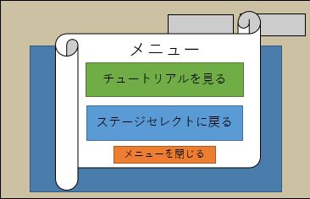

戻る

チュートリアル |  | チュートリアル選択画面に重ねるように チュートリアルを表示させます。 各項目のチュートリアルは 説明文と画像(映像)をセットで表示させます。 下の戻るボタンかBボタンを押すと 選択画面に戻れるようにします。

チュートリアル
項目名

説明文
適当

戻る

